Tabelle1
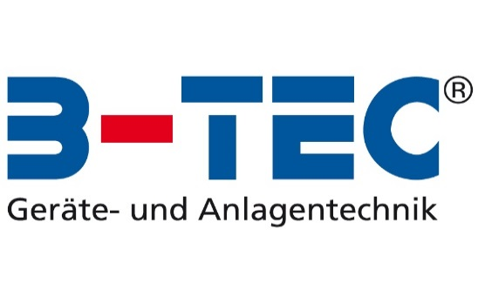

B-TEC KANDO Kalkulationstabelle

Bitte die blauen Felder ausfüllen:

Anzahl Bechersysteme pro Woche | 75
Preis pro Bechersystem | 1.00 €
Preis für Entsorgung pro Bechersystem | 0.20 €

Preis für KANDO | 3,590.00 €
Preis KANCLEAN 25 Ltr (für ca. 500 Bechersysteme) | 75.00 €
Kosten Entsorgung KANCLEAN / Kanister | 15.00 €

KANDO abbezahlt durch Einsparungen nach* | 13 Monaten
Anschließende Ersparnis pro Jahr: | 3,373.50 €

Kostenvergleich langfristig (exkl. Abschreibungen):
 | Mit Bechersystem | Mit KANDO | Ihre Einsparung
Kauftag | 0 | 3,590.00 € | -3,590
Nach 12 Monaten | 4,590.00 € | 4,806.50 € | -217
Nach 24 Monaten | 9,180.00 € | 6,023.00 € | 3,157
Nach 36 Monaten | 13,770.00 € | 7,239.50 € | 6,531
Nach 48 Monaten | 18,360.00 € | 8,456.00 € | 9,904
Nach 60 Monaten | 22,950.00 € | 9,672.50 € | 13,278
Kostenvergleich langfristig (exkl. Abschreibungen):

Kosten für Bechersysteme:
Kosten für Bechersystem pro Woche | 90.00 €
Kosten für Bechersystem pro Jahr | 4,590.00 €

Betriebskosten für KANDO (ohne Kosten für das Gerät selbst):
Kosten pro Woche mit KANDO | 23.85 €
Kosten pro Jahr mit KANDO | 1,216.50 €
Einsparungen pro Woche mit KANDO | 66.15 €
Einsparungen pro Jahr mit KANDO | 3,373.50 €

Kalkulations-Daten:
Preis KANCLEAN pro Bechersystem | 0.15 €
Preis KANCLEAN pro Woche | 11.25 €
Kosten Entsorgung KANCLEAN / Kanister pro Woche | 2.35 €
Kosten Luftverbrauch pro Bechersystem | 0.03 €
Kosten Luftverbrauch pro Woche | 2.25 €
Preis für neue Bechersysteme pro Woche | 8.00 €
Entsorgungskosten Bechersysteme pro Woche | entfällt
Abschreibungen pro Jahr für KANDO | 448.75 €

*statische Amortinsationsmethode unter Vernachlässigung des Zeitwert des Geldes, des Liquidationserlöses und Kapitalkosten

Die erzeugten Kostenberechnungen sind Beispielrechnungen, unverbindlich und ohne Gewähr

